CollectiveAccess
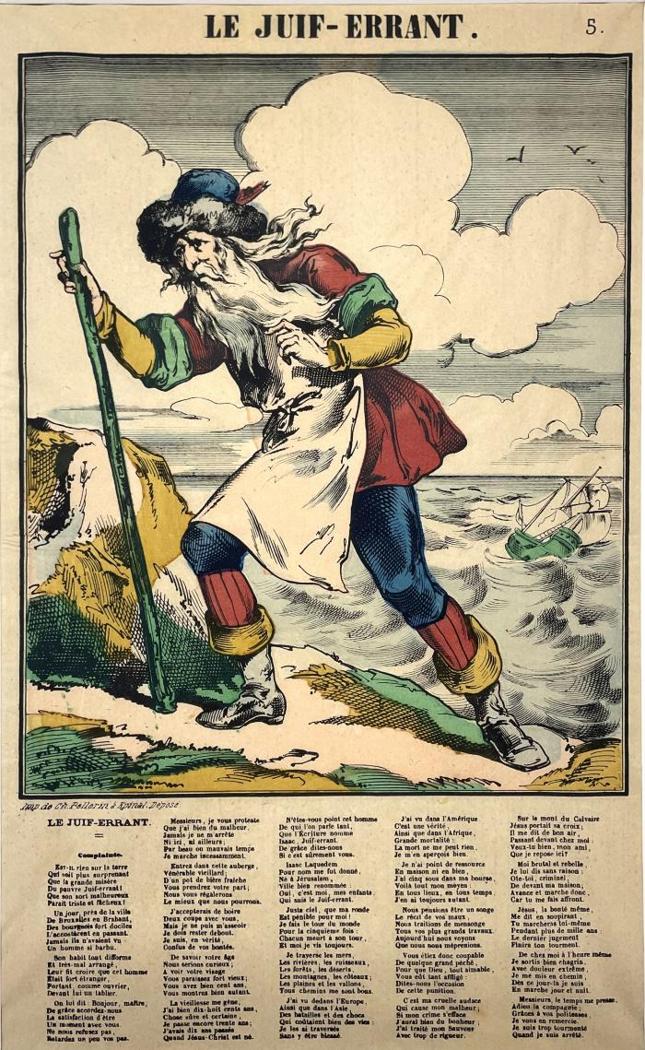
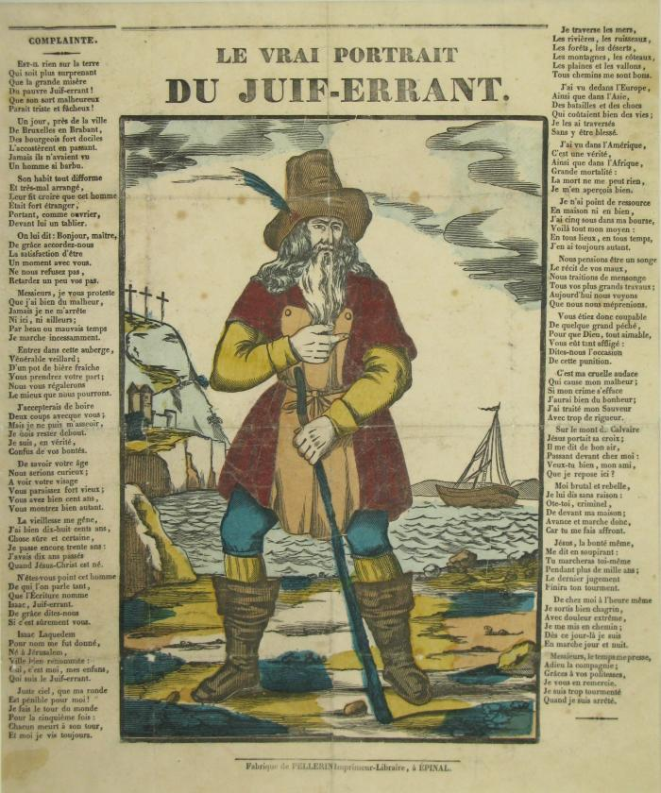
Image | Object | Description | Date
 | Le Juif-Errant. (00330)
 | Le Vrai portrait du Juif-Errant (00499)
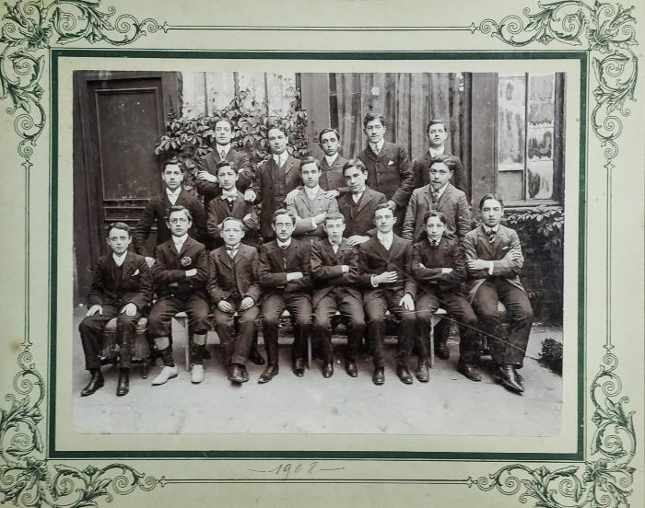 | David et Léon Berman séminaristes (00573)
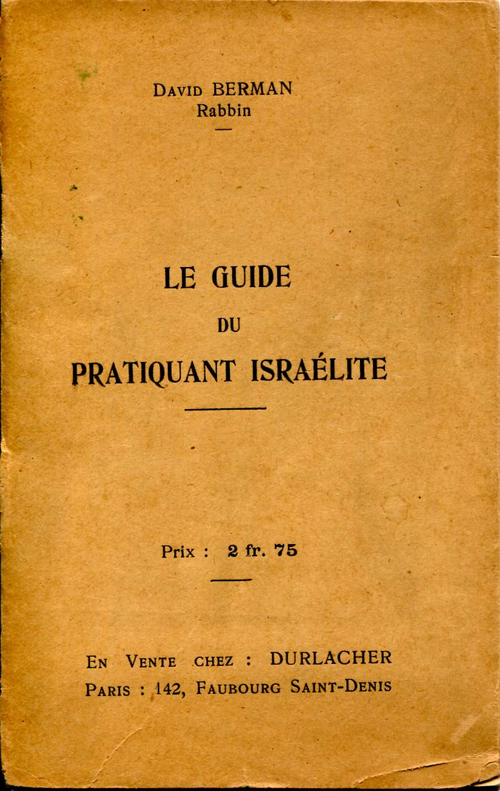
 | Le guide du pratiquant israélite (00642)
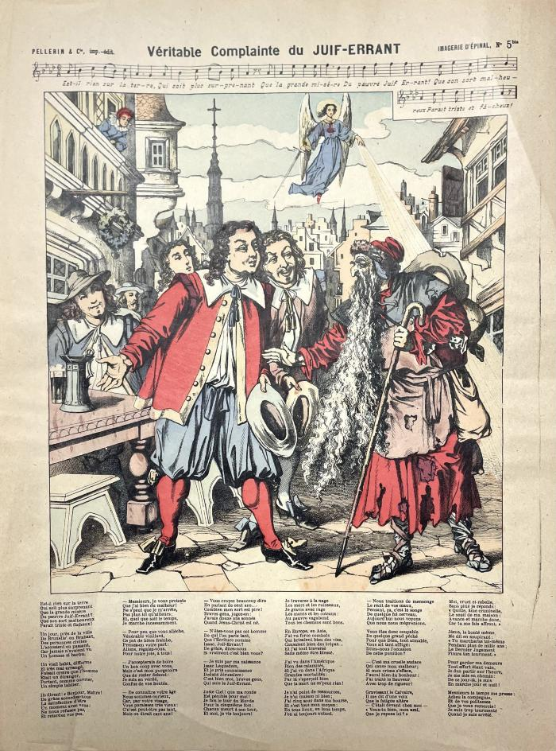
 | Véritable complainte du Juif-Errant (00712)
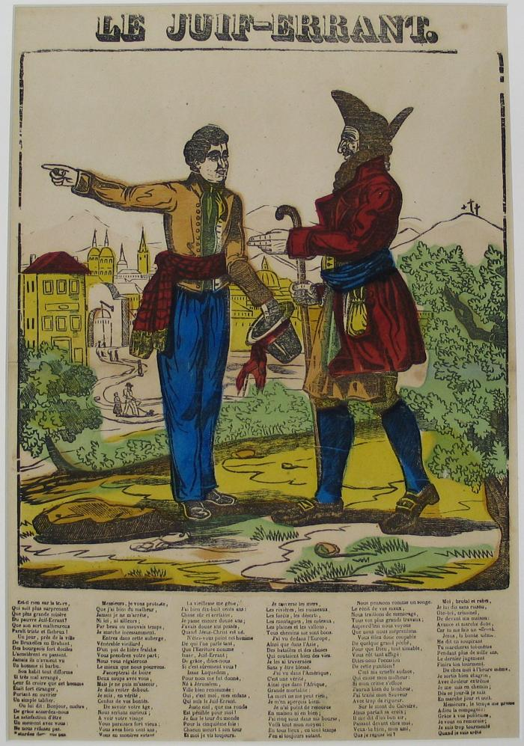
 | Le Juif-errant (00960)
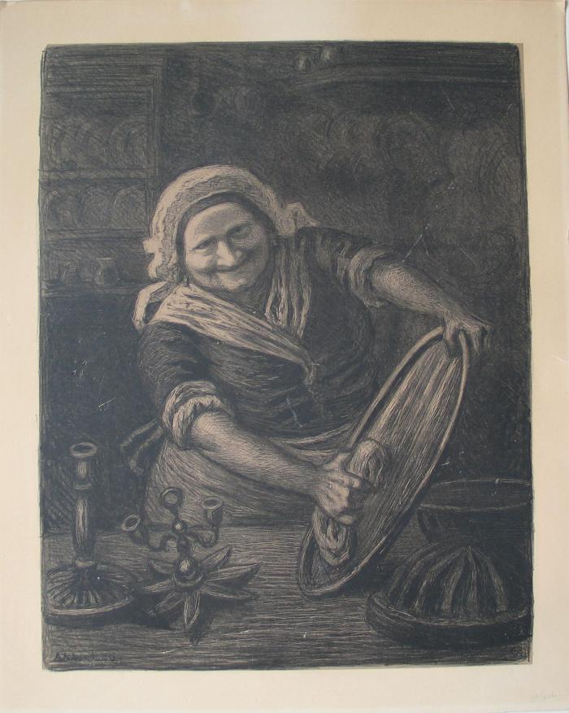
 | Femme astiquant pour Pessah (01462)
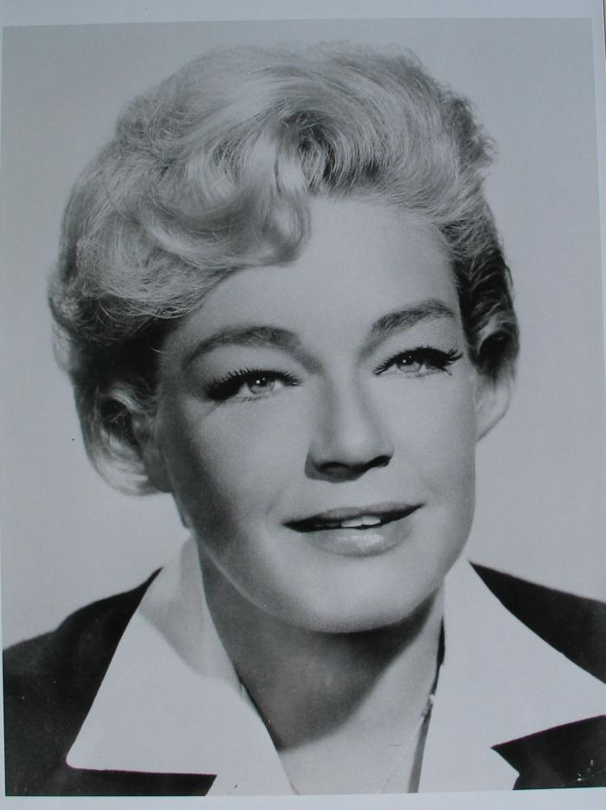
 | Portrait photographique de Simone Signoret (01669)
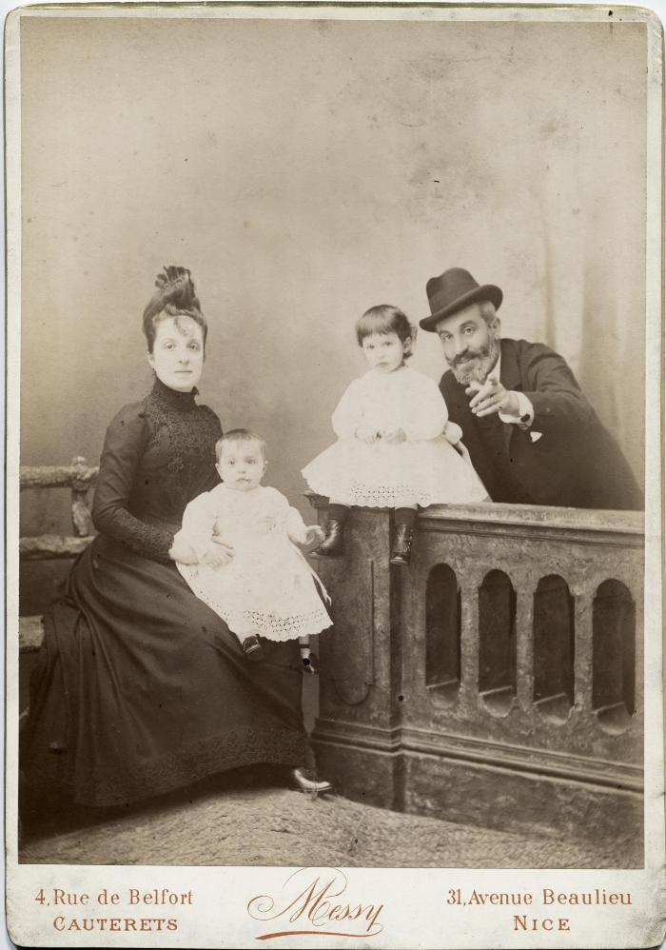
 | Isabelle Errera, Paul et leurs enfants (02077)
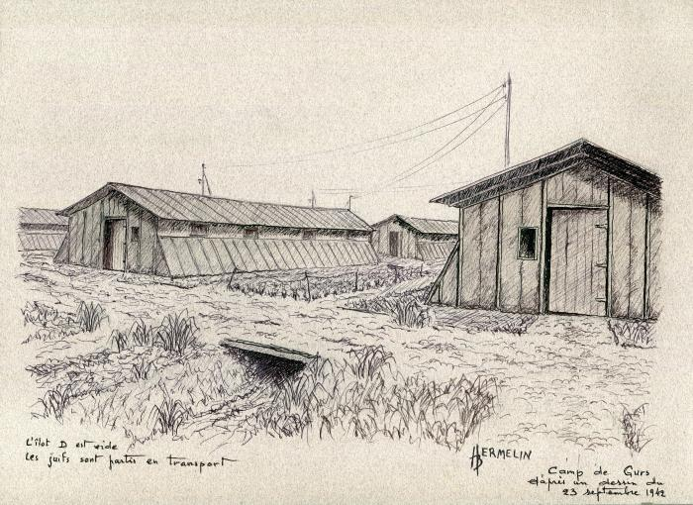 | L'ilot D est vide. Les juifs sont partis en transport (02376)
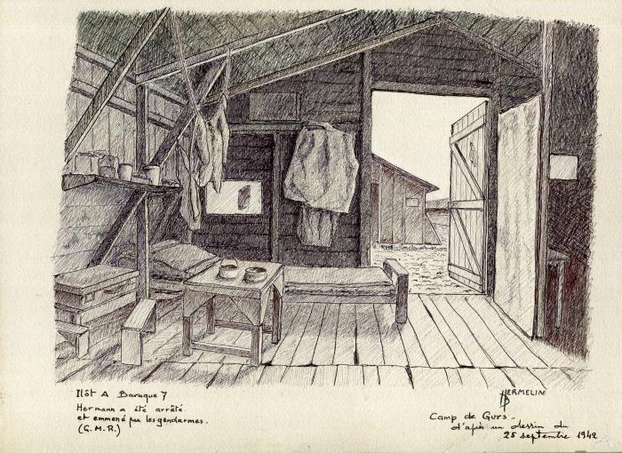 | Ilot A baraque 7 Hermann a été arrëté et emmené par les gendarmes (02377)
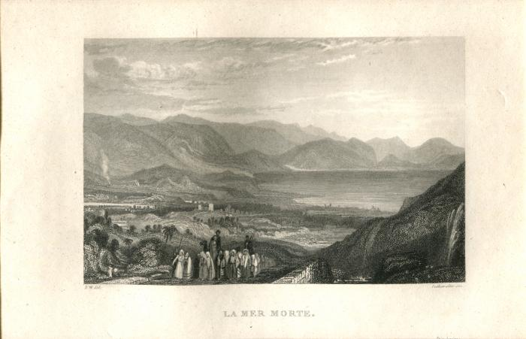 | La Mer Morte (02853)
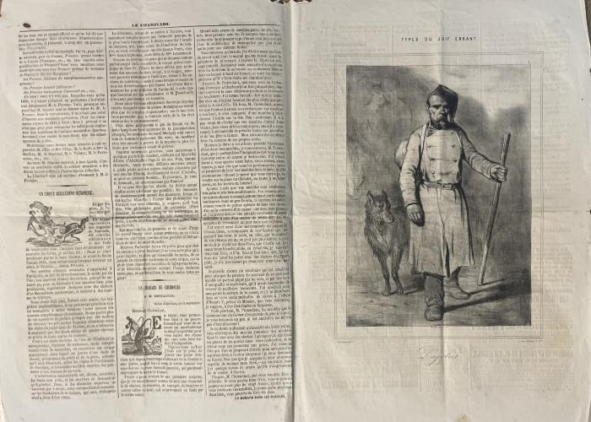 | Types du juif errant : Dagobert. (02970)
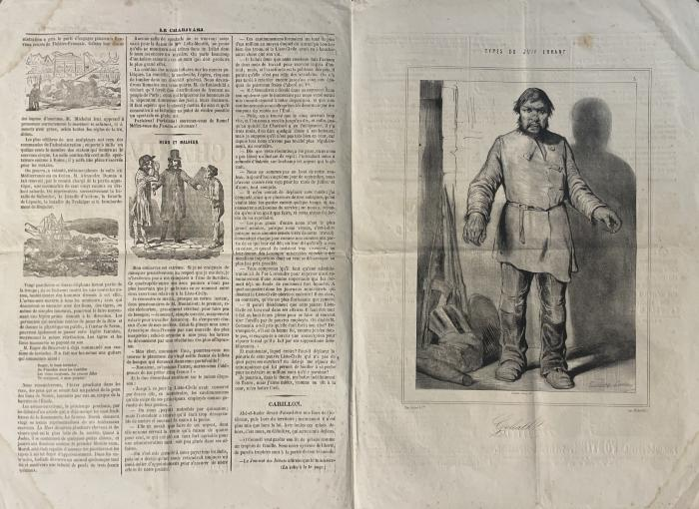 | Types du juif errant : Goliath (02971)
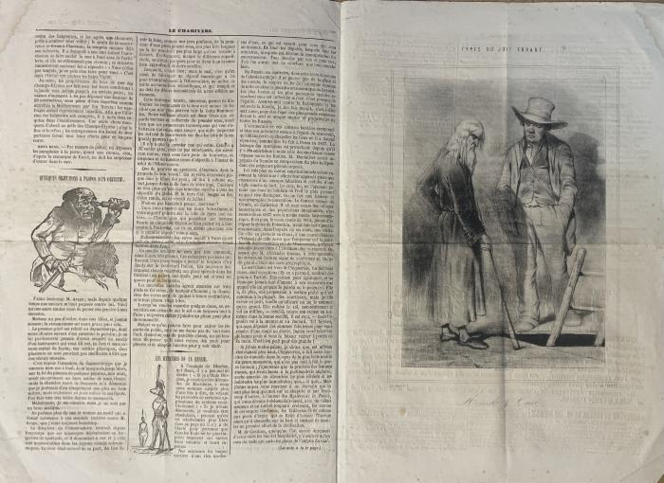 | Types du juif errant : Morocke J Carl. (02972)
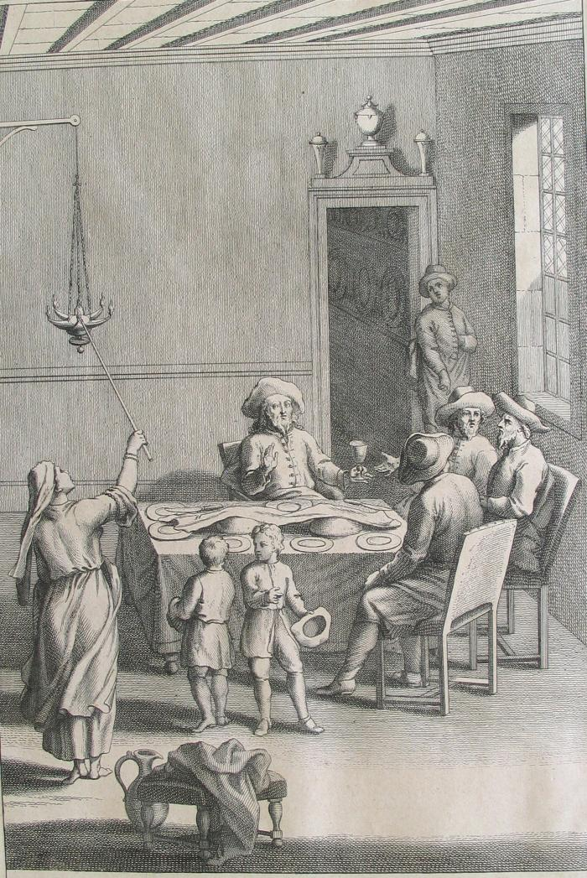
 | Cérémonies des Juifs le Jour du Sabbat (03110)
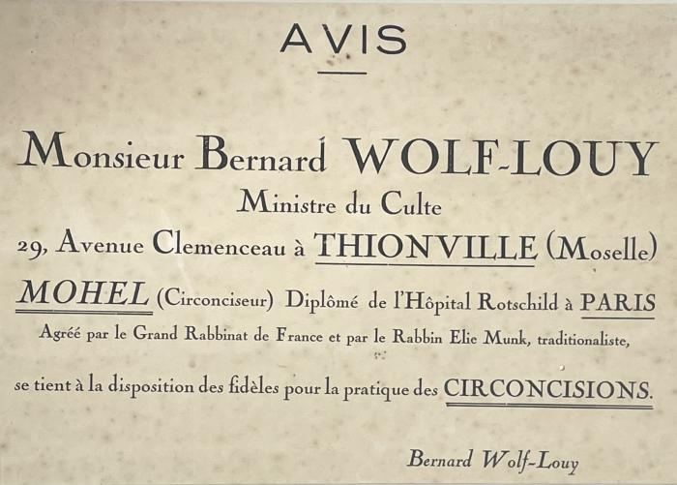 | Avis imprimé du circonciseur Bernard Wolf-Louy (03447)
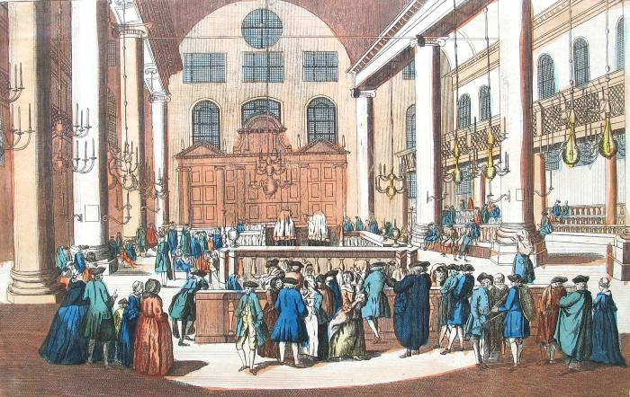 | Les Juifs dans leur Synagogue, Célébrant un de leur Solemnité appelée le Purim. (03563)
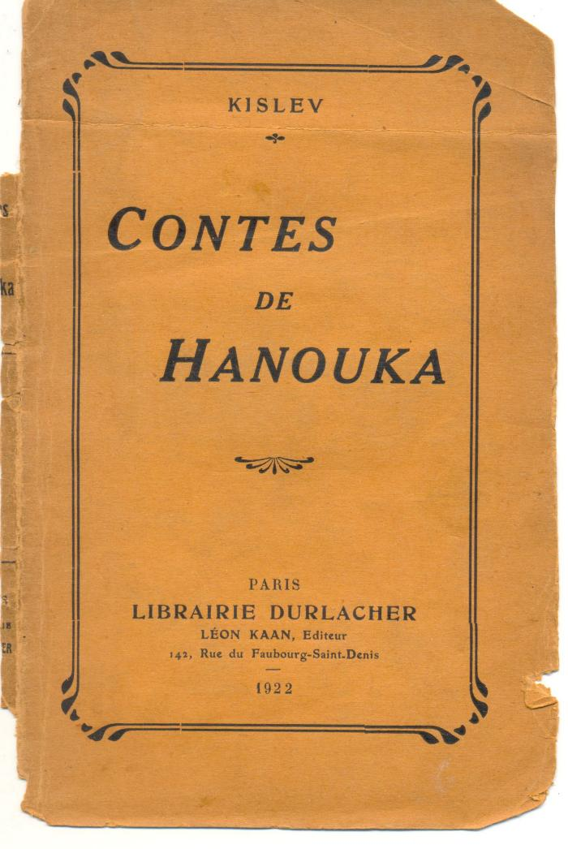
 | Contes de Hanouka (03727)
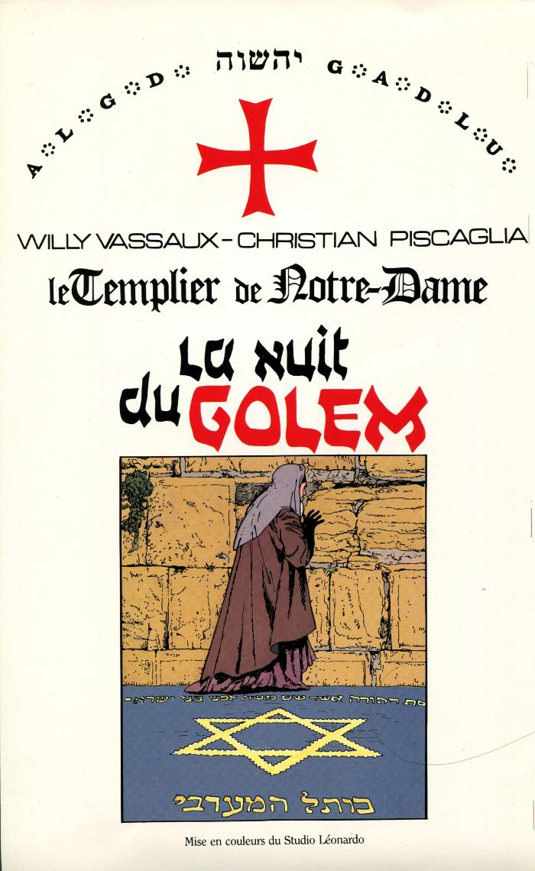
 | Le templier de Notre-Dame. La nuit du golem (03861)
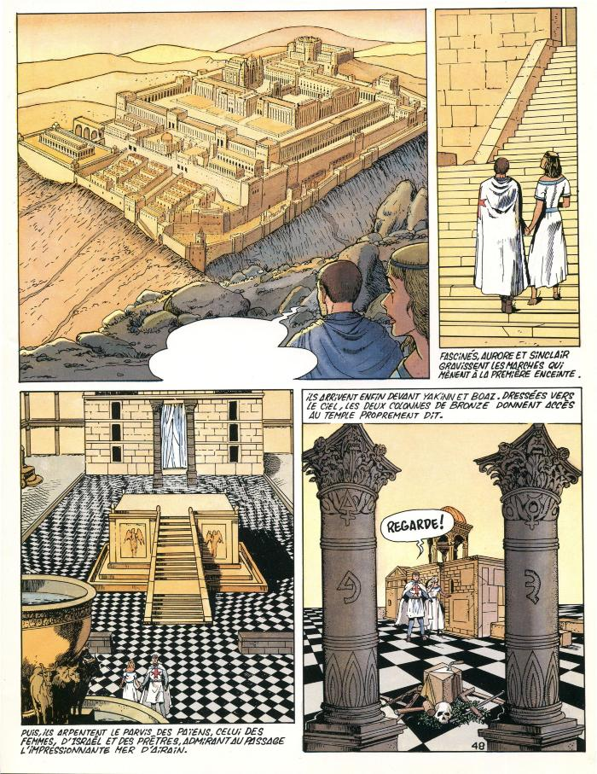
 | Le templier de Notre-Dame. La nuit du golem (03862)
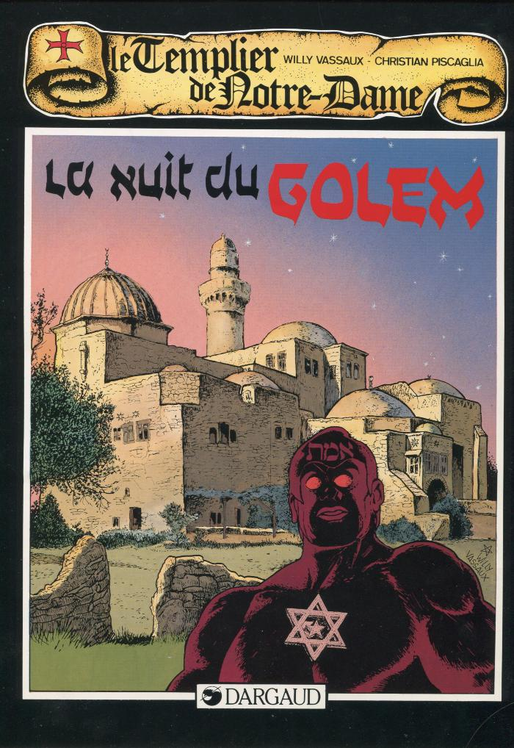
 | Le templier de Notre-Dame. La nuit du golem (03863)
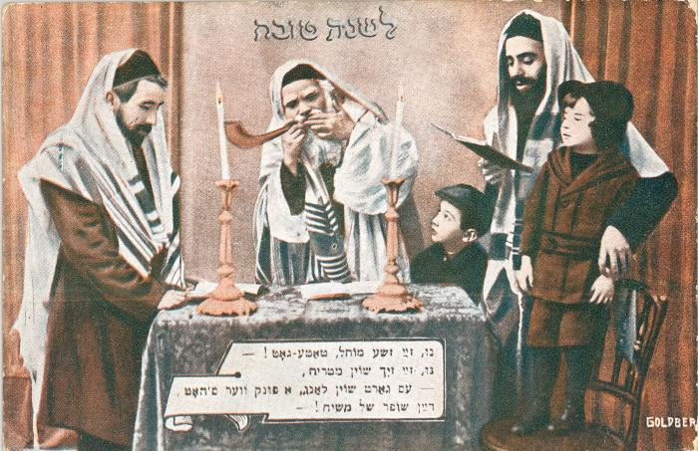 | Carte de vœux de bonne année - Rosh Hashanah (04647)
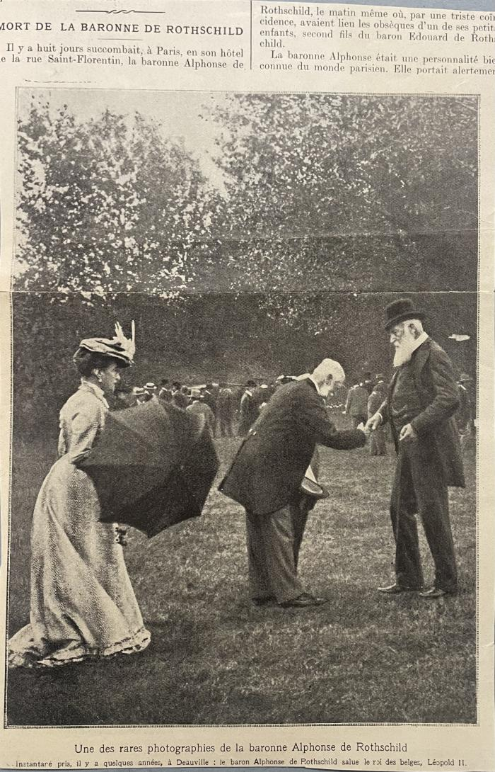
 | Baronne Alphonse de Rothschild. (05162)
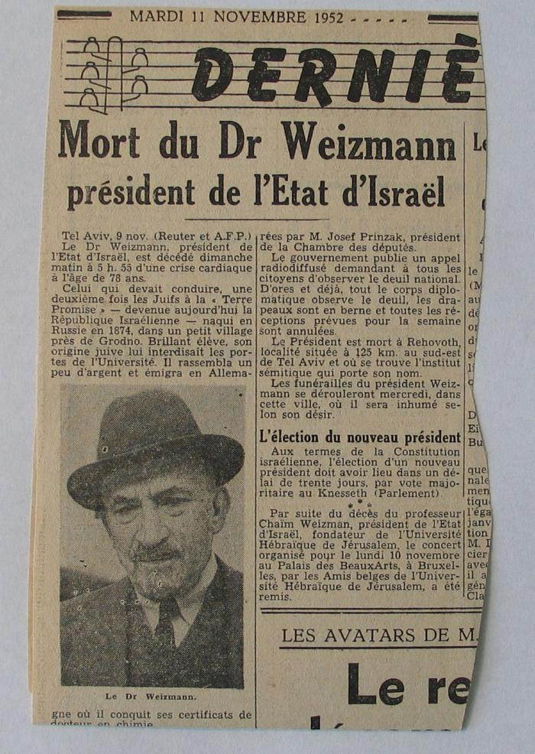
 | Décès du Dr/président Weizmann (05163)
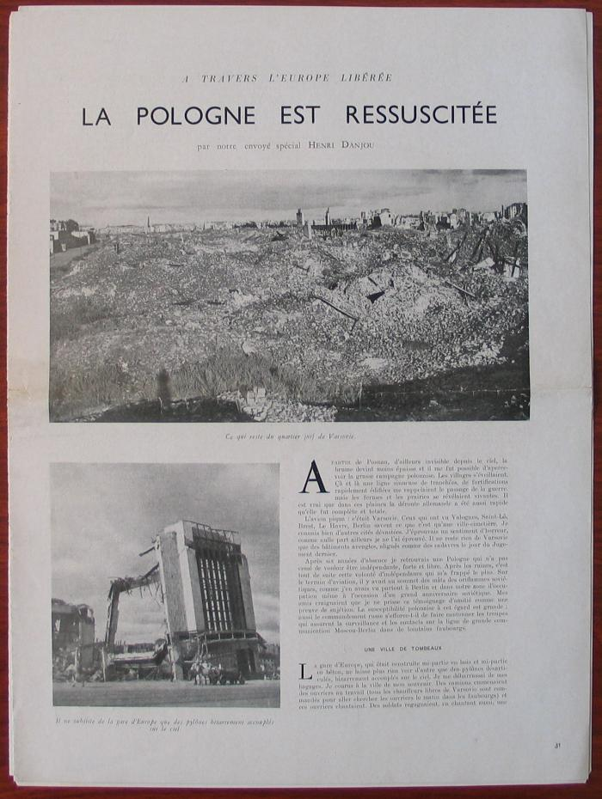
 | La Pologne ressuscitée (05164)
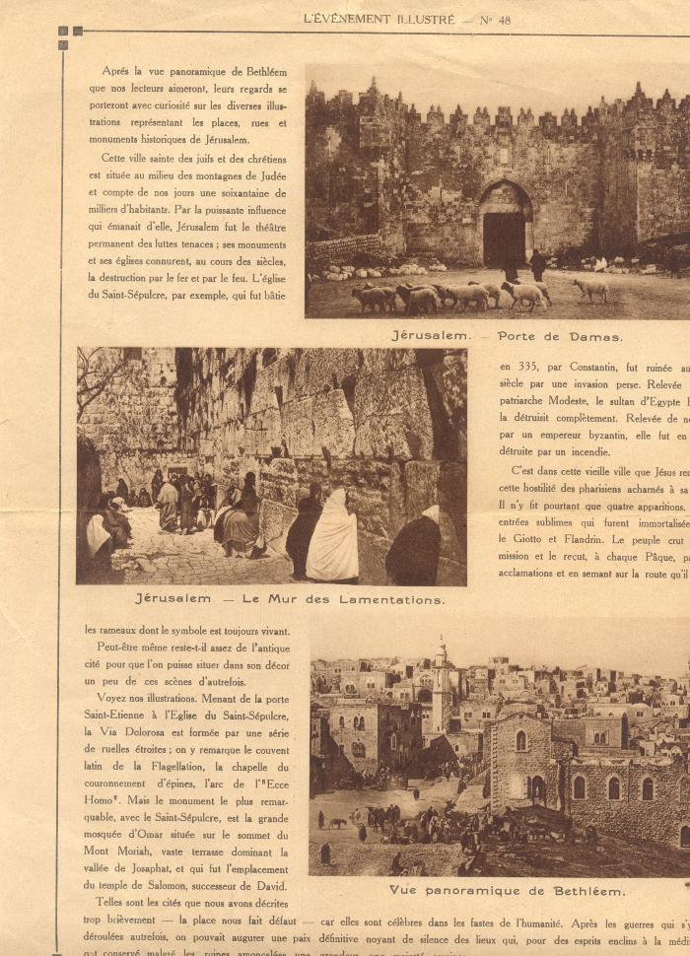
 | L'Evènement illustré (05518)
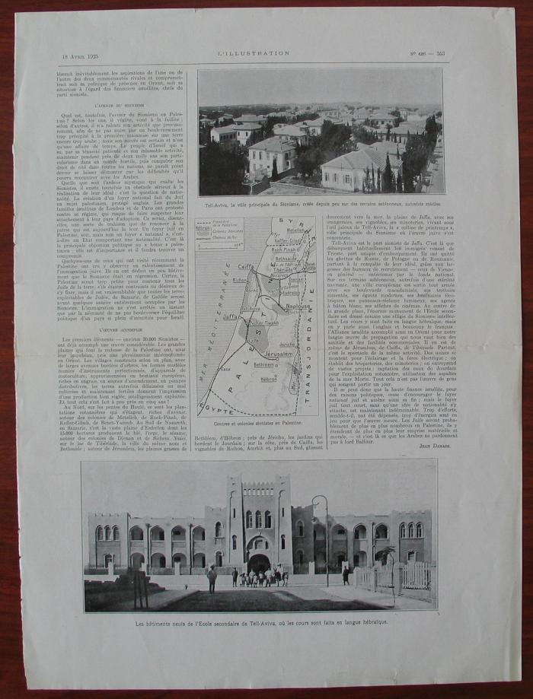
 | Coupure de L'Illustration. (05534)
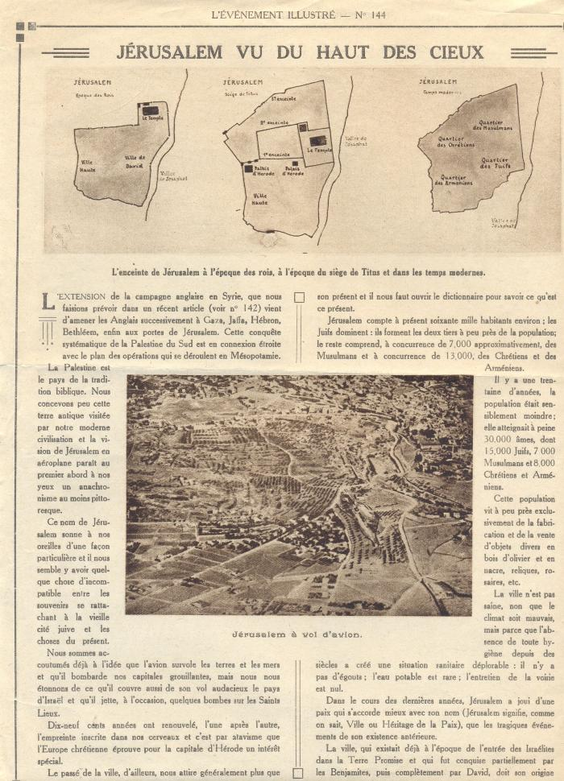
 | L'évènement illustré (05554)
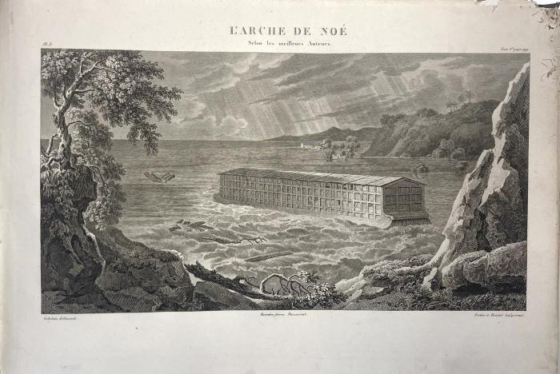 | Atlas géographique et iconographique. (05909)
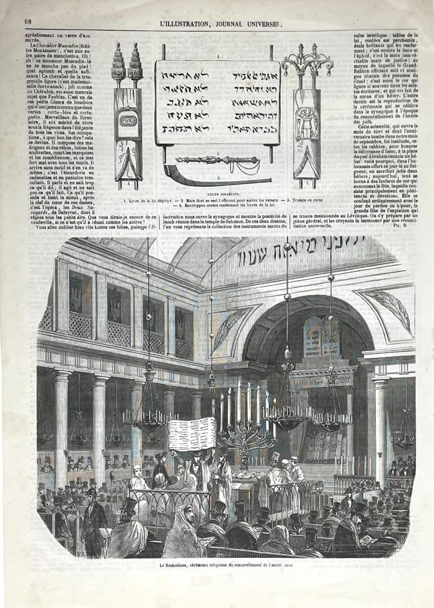
 | Gravure du journal L'Universel (2) (06360)
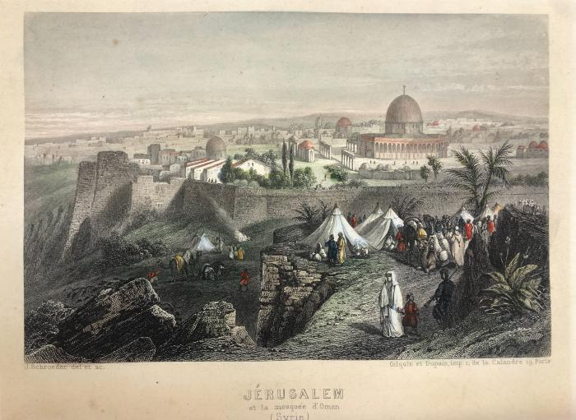 | Jerusalem et la mosquée d'Oman (Syrie) (06605)
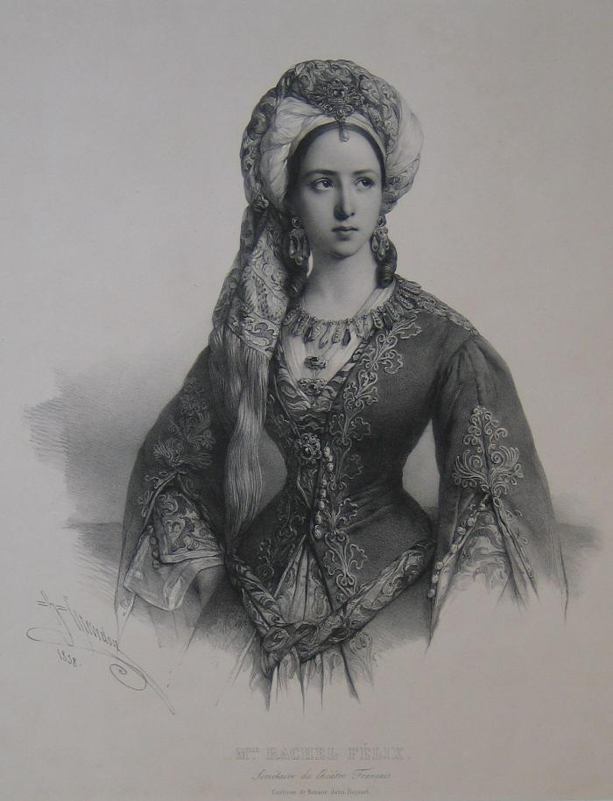
 | "Mlle Rachel Félix" (07079)
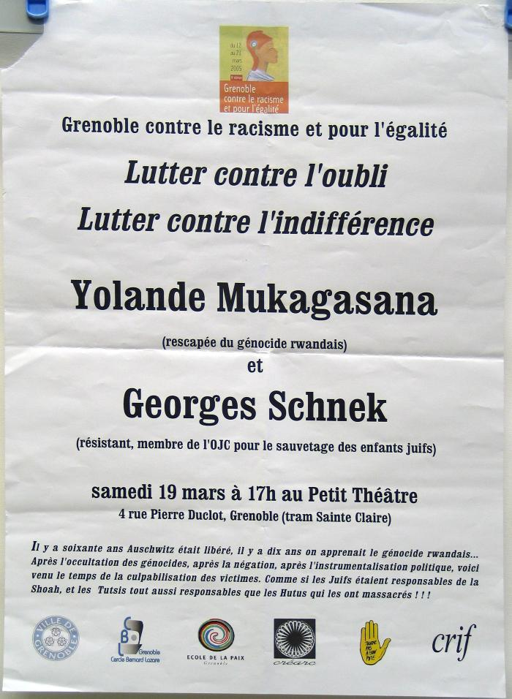
 | Grenoble contre le racisme et pour l'égalité (07825)
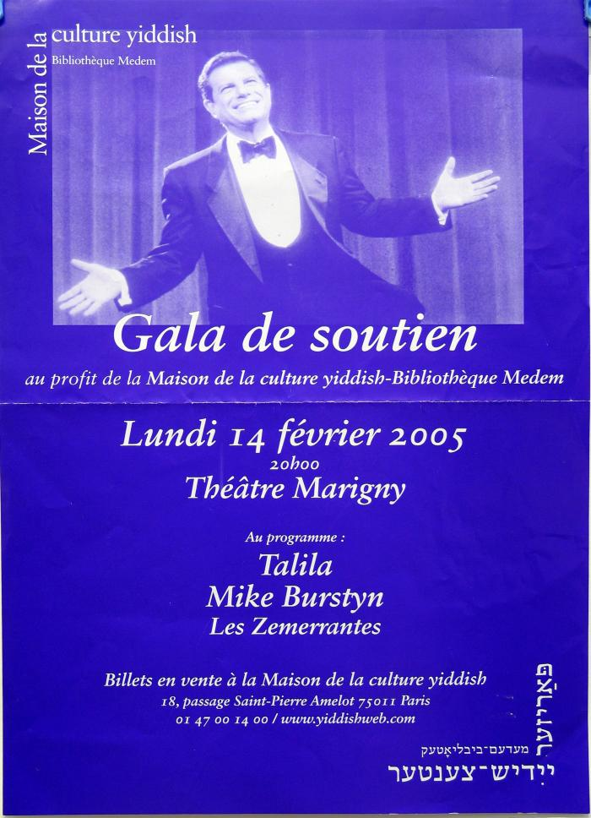
 | Gala de soutien (07828)
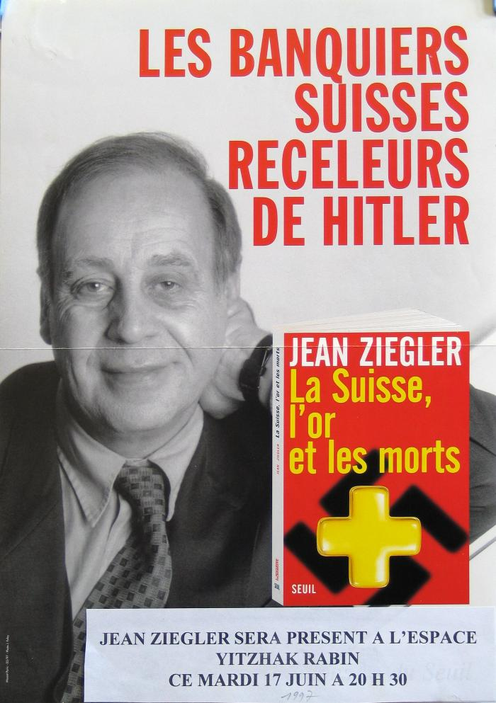
 | Les Banquiers suisses receleurs de Hitler (07931)
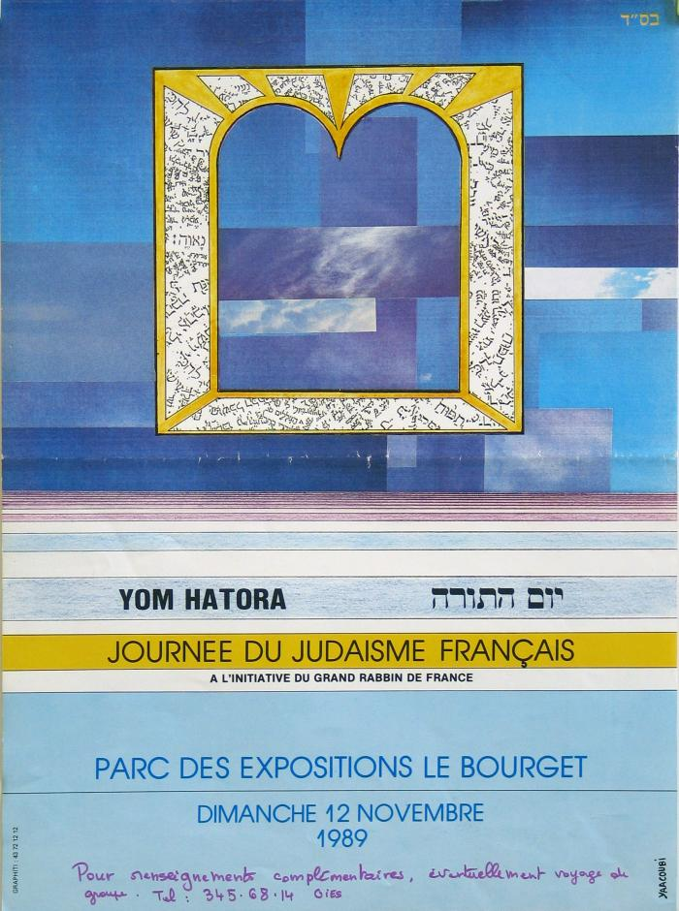
 | Yom Hatora - Journée du judaïsme français (08555)
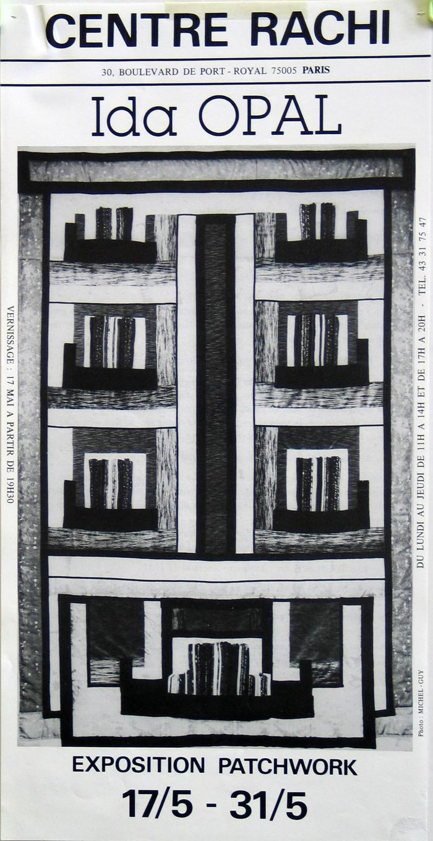
 | Ida Opal - Exposition Patchwork (08558)
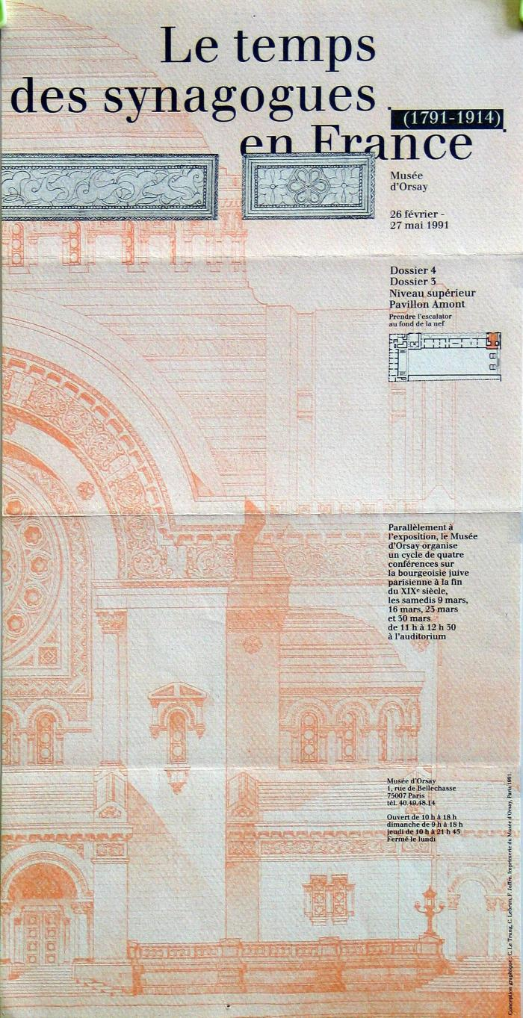
 | Le temps des synagogues en France (1791-1914) (08559)
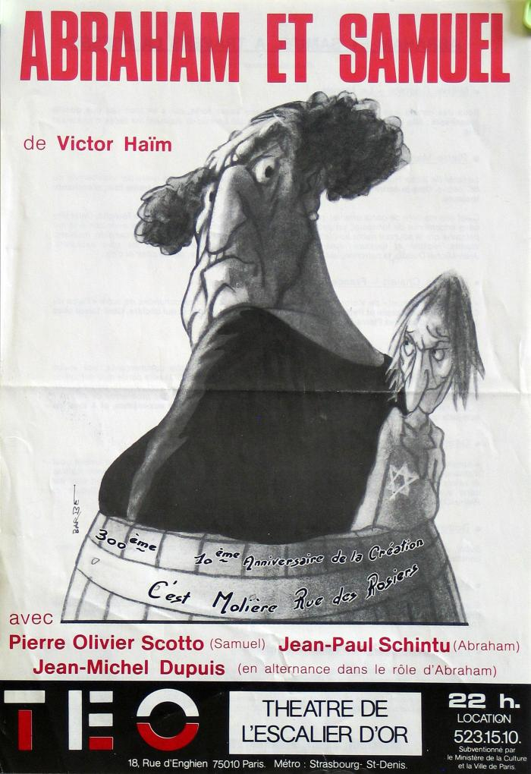
 | Affiche "Abraham et Samuel" (08560)
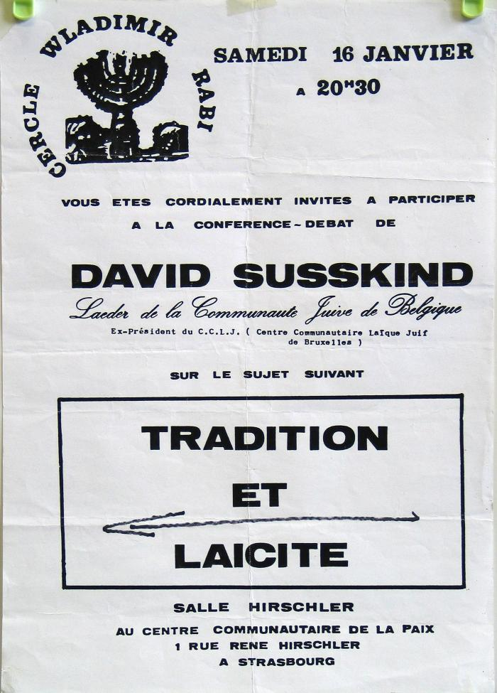
 | Affiche "Tradition et laïcité" (08561)
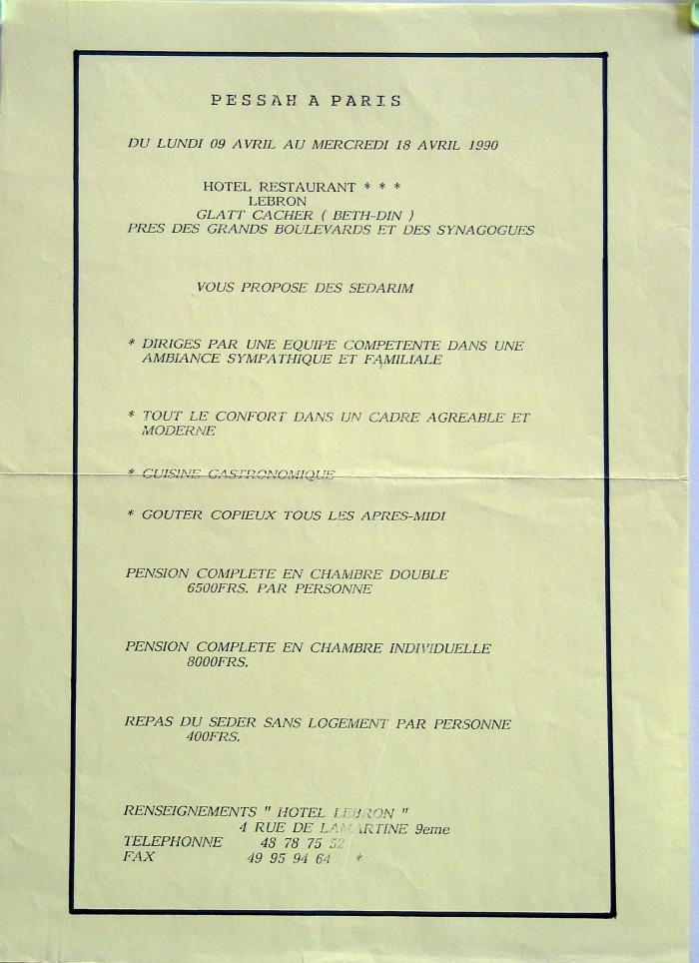
 | Affiche "Pessah à Paris" (08580)
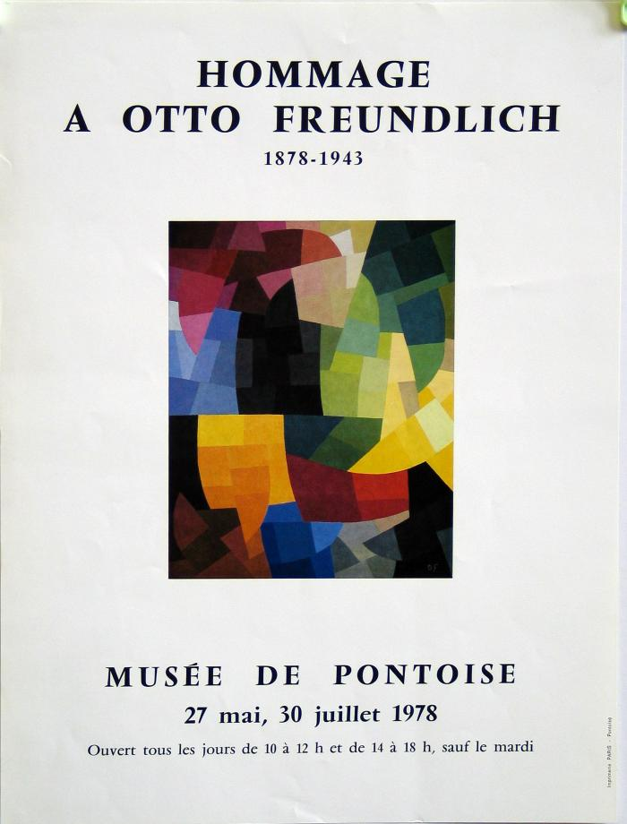
 | Affiche "Hommage à Otto Freudlich 1878-1943" (08587)
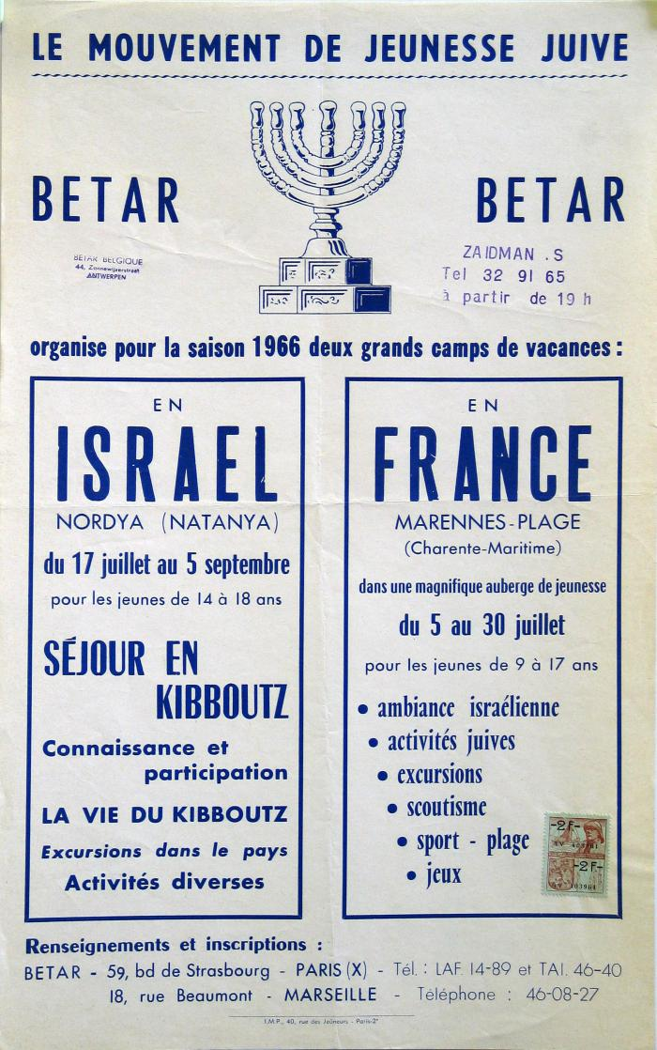
 | Affiche "Le mouvement de jeunesse juive Betar" (08594)
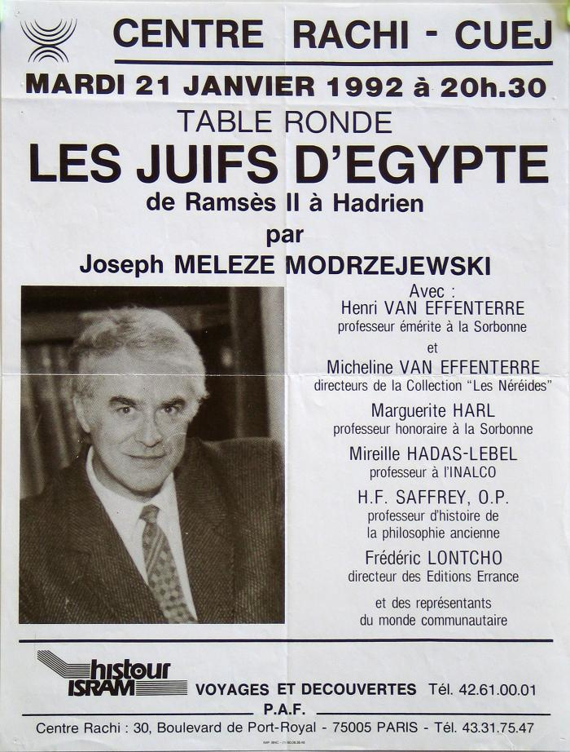
 | Affiche "Table ronde Les juifs d'Egypte de Ramsès II à Hadrien" (08596)
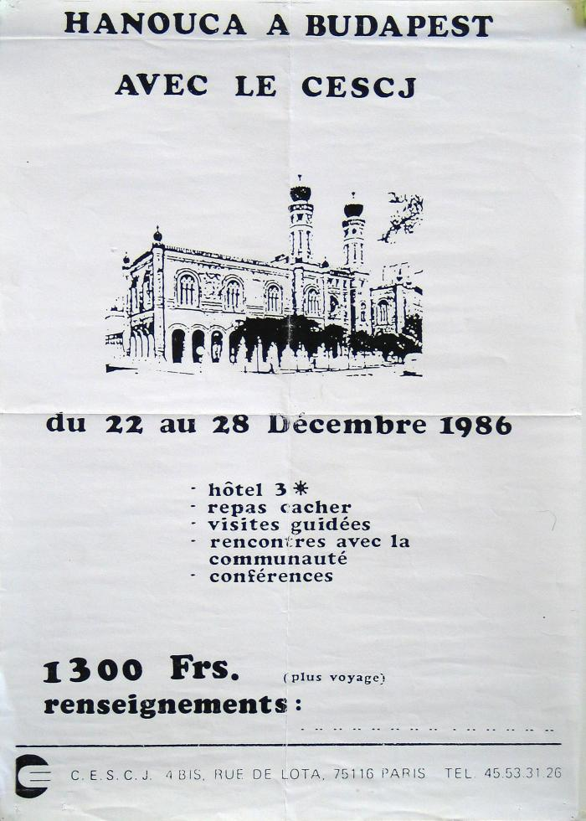
 | Affiche "Hanouca à Budapest avec le CESCJ" (08597)
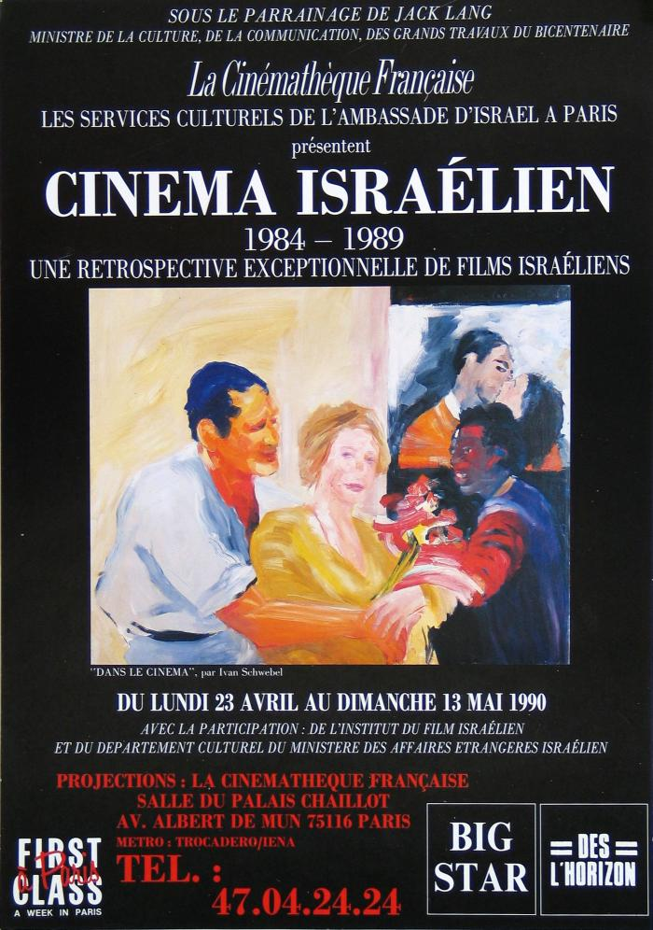
 | Affiche "Cinéma israélien 1984-1989" (08608)
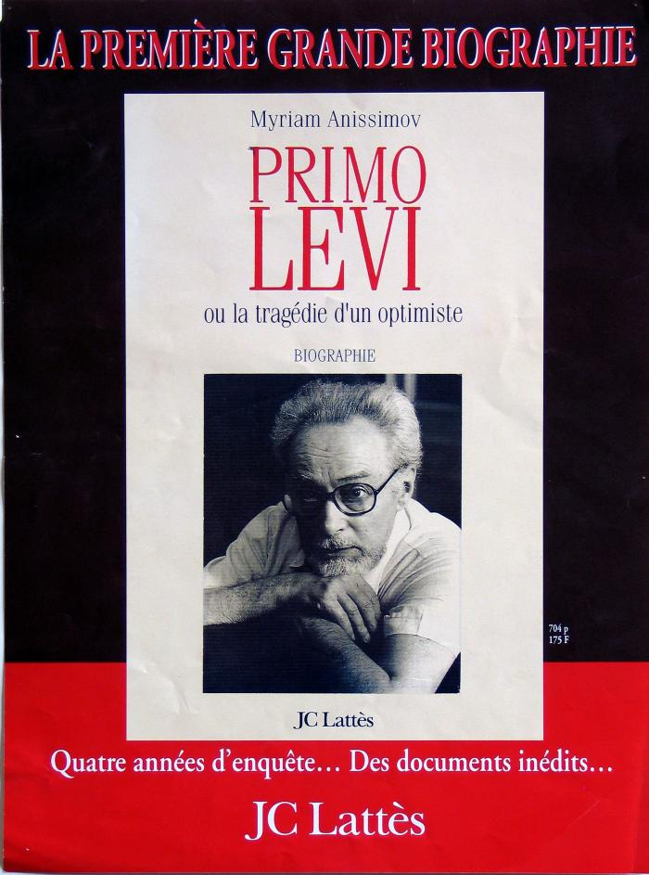
 | Affiche "Primo Levi ou la tragédie d'un optimiste" (08614)
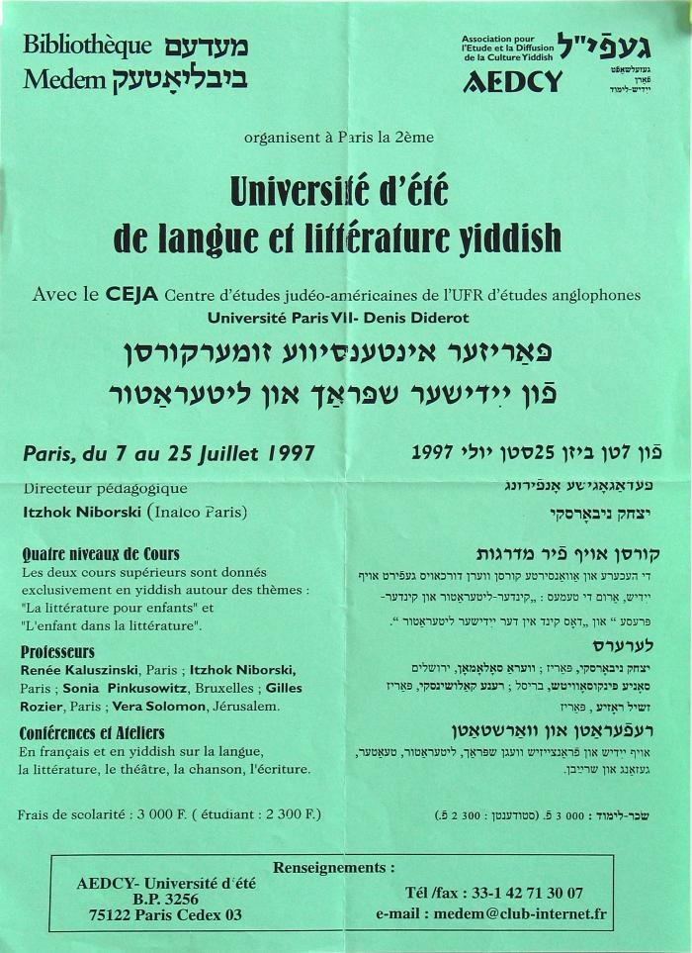
 | Affiche "Université d'été de langue et littérature yiddish" (08623)
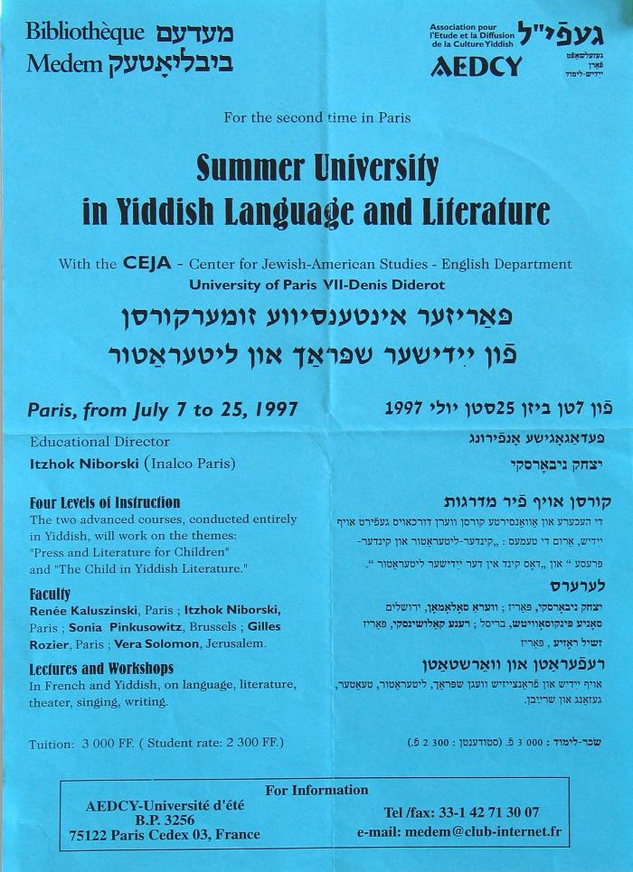
 | Affiche "Summer Université in Yiddish language and litterature" (08624)

 | Affiche "Hôtel restaurant Lebron" (08678)

 | Affiche "Images et traditions juives" (08682)

 | Affiche "Colloque scientifique international" (08685)

 | Affiche "Hélène Jacubowitz" (08860)

 | Affiche "Exposition Dreyfus" (08878)

 | L'Illustration, No. 4709 (08952)

 | Partition de musique "Jérusalem!, Fragments de Gallia". (08954)

 | Le Chant de la Libération (Le Chant des Partisans) (08955)

 | Partition de musique "La Juive" (08957)

 | Zayn Leben und Verk (08964)

 | Le vrai portrait du Juif-Errant (11700)
 | Autel du temple (11701)

 | Chœurs de la Grande Synagogue de Berlin (11875)

 | Portrait de Madame Bischoffsheim (12048)
 | Carte postale "femmes Juives lavant" (14095)

 | Carte postale "Riquewihr- rue des juifs" (14104)

 | Carte postale "Riquewihr - La Cour des Juifs" (14148)

 | Carte postale " La Mère et la Fille" (14171)
 | Carte postale partition de musique "La Juive" (14227)

 | Carte postale "DIJON. - La Synagogue". (14255)
 | L'Oeuvre de Léon Raiter (14288)

 | Testament de Léopold Benedict Goldschmidt (14374)

 | Crapouillot: les juifs (14620)

 | Moyen-Orient 67 6 Jous en Juin (15381)

 | Le Petit Journal, Alfred Dreyfus dans sa prison (15526)

 | Le Petit Journal, Affaire Dreyfus (Parquet du Conseil de guerre) (15553)

 | Le Petit Journal, L'affaire Zola (15554)

 | Le Petit Journal, Banquet des ouvriers de l'Exposition de 1900 (15555)

 | Le Petit Journal, L'affaire Zola (15557)
 | La Méguila d'Esther (15827)
 | Juif éthiopien (16824)
 | Lettre manuscrite de l'éditeur Paul Calmann Lévy à Julien Viaud (17337)

 | Cérémonie du Grand Pardon (le Kippour) dans un Temple Israélite (17739)

 | Match. Les juifs errants du "Saint-Louis". (18385)

 | Buste de Clotilde Kleeberg (18490)

 | Réalités sur l'abattage selon le rite juif, la "Shehita" (18712)

 | Calendrier israélite 5714 (18852)

 | La Haggada Commentée par Robert Nerson (18906)

 | Autocollant Le racisme nuit gravement à la société (18929)

 | Leçons sur l'Histoire Sainte (18932)

 | Histoire Sainte à l'usage de la Jeunesse Israélite (18933)

 | Manuel d'instruction religieuse israélite (18936)

 | Le guide du pratiquant israélite (18938)

 | Catéchisme ou éléments d'instruction religieuse à l'usage de la jeunesse israélite (18939)

 | Eléments d'instruction religieuse et morale à l'usage de la jeunesse israélite (18940)
 | Histoire des Israélites depuis le retour de la captivité de Babylone jusqu'à nos jours (18944)

 | Sermons et Allocutions Adressés a la Jeunesse Israélite (18945)

 | Histoire du Peuple Juif de 70 à 1948 (18947)

 | Le Chabbat (18948)

 | Entretiens avec un Bar Mitsvah (18949)

 | Manuel d'Hébreu (18950)

 | Mon Premier Livre d'Hébreu (18951)

 | Cours d'Hébreu (18952)

 | Manuel d'instruction religieuse israélite (18953)

 | Ma Bible Illustrée (18955)

 | Le Judaïsme (18956)

 | L'Esprit de la Charité dans la Bible (18957)

 | Le Judaïsme par l'Image (18958)

 | Les Secrets du Bureau Politique d'Auschwitz (18973)

 | Paque 5706 Numéro Spécial (18977)

 | Dictionnaire des Noms de Loges (18996)

 | Artistes Juifs (18998)

 | Partition de la chanson Mazel Tov de Leo Marjane (19024)
 | Vue de Jaffa du coté de la Mer (19026)

 | Kaddish (Rite Oriental) (19073)

 | ABC Théâtre du Rire et de la Chanson (19096)

 | Huile sur toile (clown), Raymond Moretti (19116)

 | Nu, Raymond Moretti (19118)

 | Le Sacrilège, Chronique de la Flandre au 15e Siècle (19126)

 | La Galilée (19127)

 | Crapouillot: Histoire des émigrations (19128)
 | Carte postale "Rafle avenue Clémenceau, Anderlecht, 3 septembre 1942", Kaliski (19136)
 | Carte postale "Bruxelles, octobre 1943" Kaliski (19137)
 | Carte postale "Spoliations" Kaliski (19138)
 | Carte postale "La terreur 1942-1944 - Anne d'Amsterdam - Haïm d'Etterbeek" Kaliski (19139)

 | Conception Matérialiste de la Question Juive (19187)

 | Cinq Années De Ma Vie 1894-1899, Alfred Dreyfus (19193)

 | Les Mazures, un camp de juifs en Ardennes françaises (AR13258)
 | Histoire du peuple d'Israel (BI08008)

 | Mémoire du Génocide (BI13522)
 | Les juifs (BI13523)

 | Bar/Bat Mitsvah 1 (BI13527)

 | Bar/Bat Mitsvah 2 (BI13528)

 | La fantastique histoire du B'nai B'rith (BI13529)

 | Les Missionnaires juifs de la France (BI13531)

 | L'Étoile jaune et la Croix-Rouge (BI13532)

 | Mythes et Réalités (BI13533)

 | "La Meguilah" (BI13537)

 | Histoires Juives (BI13541)

 | Le pays Lorraine (BI13543)

 | L'impossible royale (BI13546)

 | L'ère de la confusion planétaire (BI13548)

 | La culture yiddish (BI13552)

 | L'enfant de Noé (BI13555)

 | Le Crapouillot (BI13556)
  | L'Album d'Auschwitz (BI13558)

 | Le Cactus et l'ombrelle (BI13564)

 | Classer/Penser/Exclure De l'eugénisme à l'hygiene raciale (BI13565)

 | Histoire moderne du peuple juif (BI13567)

 | Petite Histoire de l'antisémitisme (BI13568)

 | Rabi siméon bar yochaï (BI13569)

 | Le livre noir de l'humanité (BI13572)

 | Zone d'ombres (BI13574)

 | Les Justes (BI13576)

 | Après le chaos... NOUS ! (BI13577)

 | Le vrai visage du Judaïsme (BI13581)

 | Je ne lui ai pas dit au revoir (BI13582)

 | Apologie des juifs (BI13585)

 | L'enseignement de la choa (BI13586)

 | Juif-arabe (BI13588)

 | Les Juifs ont-ils du coeur? (BI13599)

 | L'arche (BI13604)

 | La transmission du Judaïsme dans les couples mixtes (BI13605)

 | Regards sur le passé (BI13607)

 | Nos vies contre l'oublie (BI13610)

 | La Séduction (BI13611)

 | Le Kibboutz (BI13612)

 | Antisémythes (BI13613)
 | l'album d'Auschwitz (BI13619)

 | "Protocols" des sages de sion (BI13626)

 | Le cinema allemand selon Goebbels (BI13627)

 | Les Juifs en Europe (BI13628)

 | Vingtième anniversaire du C.D.J.C. (BI13629)

 | De paroles et de gestes (BI13630)

 | Histoire de l'autre (BI13631)

 | Mémoires Marranes (BI13633)

 | Dona Gracia Nasi (BI13634)

 | Lore Krüger (BI13635)

 | L'Histoire de L' A.J.D.C. (BI13636)

 | L'Europe des Diasporas (BI13638)

 | Race, nation, classe (BI13640)

 | Les peintres de la vie juive (BI13646)

 | Le Cordonnier de Jérusalem (BI13648)

 | Une chemise blanche dans le Vercors (BI13650)

 | La lettre chemin de vie (BI13668)

 | Le long retour (BI13677)

 | Quand Shlemiel s'en fut à Varsovie (BI13679)

 | Héroïnes de la Bible (BI13685)
 | La nourriture cacher (BI13698)

 | Sépharades et Juifs d'ailleurs (BI13702)
 | Proverbes de la sagesse juive (BI13703)

 | Comment savoir si êtes juif (BI13708)

 | Moïse et le judaïsme (BI13711)

 | Images de la mémoire juive (BI13715)

 | L' Apiculteur et les Indiens (BI13722)

 | Zouzou (BI13735)

 | la vie quotidienne juive (BI13737)

 | Mon beau navire o ma mémoire... (BI13746)

 | Le Chant du peuple juif assassiné (BI13775)

 | Les livres du souvenir (BI13787)

 | Le procès de Nuremberg (BI13788)

 | L' univers concentrationnaire (BI13789)
 | Les carnets de la mémoire (BI13798)

 | Mickey à Gurs (BI13810)
 | Le monument du ghetto de Varsovie (BI13821)

 | Mahzor. Première partie, selon le rite ashkénaze et polonais. Yom Kippour. (BR13739)

 | Mahzor. Première partie, selon le rite ashkénaze et polonais. Roch Hachana. (BR13740)

 | Mahzor pour le premier et le deuxième jour de Chavouot, selon le rite ashkénaze et polonais. (BR13743)

 | Mahzor de Yom Kippour, selon le rite ashkénaze et polonais (BR13744)

 | Maḥzor de Roch Hachana, selon le rite ashkénaze et polonais (BR13745)

 | Mahzor pour le premier jour de Roch Hachana, selon le rite ashkénaze (BR13746)

 | Maḥzor de Roch Hachana, selon le rite ashkénaze (BR13747)

 | Mahzor de Souccot, selon le rite ashkénaze et polonais (BR13748)

 | Mahzor de Pessah, selon le rite ashkénaze et polonais (BR13749)

 | Histoire de l'antisémitisme (M000008)

 | Jacques Faïtlovitch et les tribus perdues (M000012)

 | Portrait photographique d'Alphonse Mélèse (p000092)
 | photo du cimetière de Bourbonne les bains (p7223)
 | photo du cimetière de Bourbonne les bains (p7224)

 | photo du cimetière de Bourbonne les bains (p7225)

 | photo du cimetière de Bourbonne les bains (p7226)

 | photo du cimetière de Bourbonne les bains (p7227)
 | photo du cimetière de Bourbonne les bains (p7228)

 | photo du cimetière de Bourbonne les bains (p7229)

 | photographie ancienne Elie Aristide Astruc Grand Rabbin de Belgique (p7250)

 | photo synagogue de Villé, Alsace (p7327)
 | photo synagogue Liché Paris, premier annivers. décès P. Kahlenberg1981 (p7328)

 | photo n. et b. grd. format Alfred Loewenstein debout. pont d'un bateau parti de france, 1928 (p7723)
 | présence parlement strasbourg, Moshe Dayan, Amiel Najar, David Horowitz, Ze'ev Shek, septembre 1967 (p7773)

